Лист1
Фото | Наименование проекта | ТОС
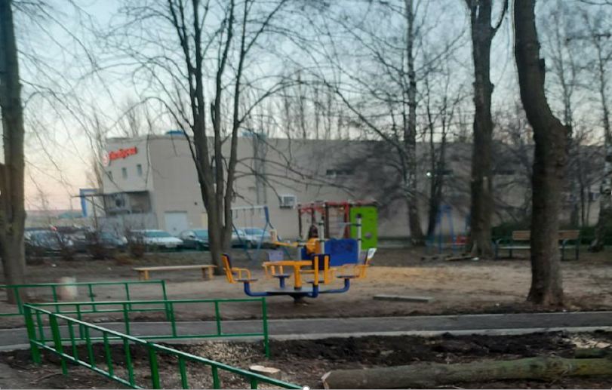 | ул. Московская, 47 | ТОС "Московская, 47"
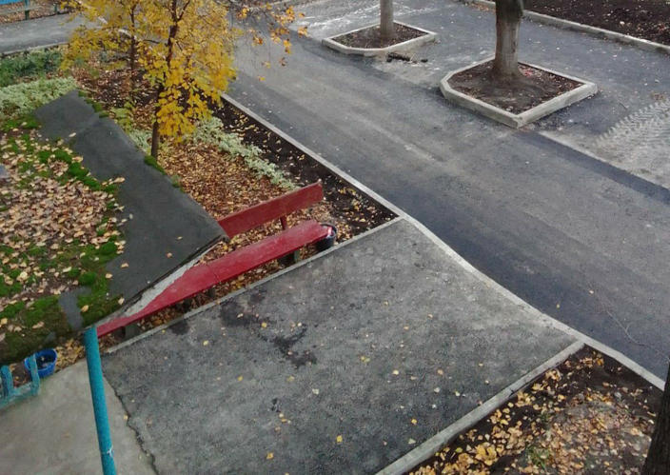 | ул. 9 микрорайон, 24/2 | ТОС "9 микрорайон, 24/2"
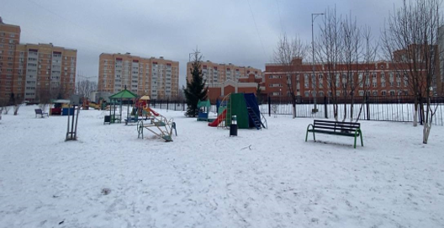 | ул. Белянского,16 | ТОС "Соседи"
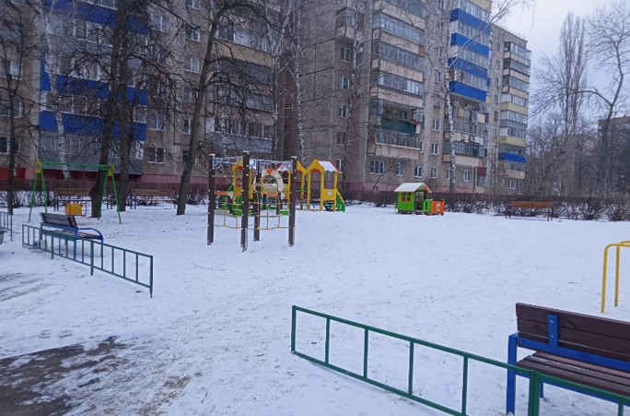 | ул. Циолковкого, 43 | ТОС "Дружные соседи"
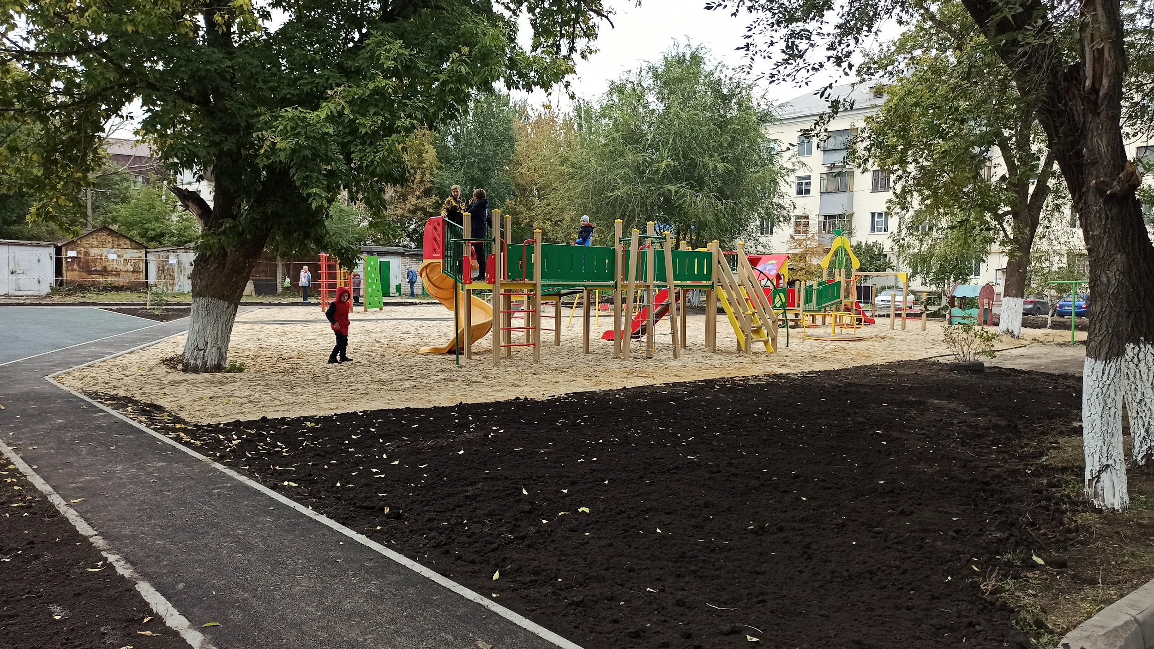 | ул. Невского, 1, ул. Адм. Макарова, 26 "Мой двор" | ТОС "Ул. Невского, 1, ул. Адм. Макарова, 26"
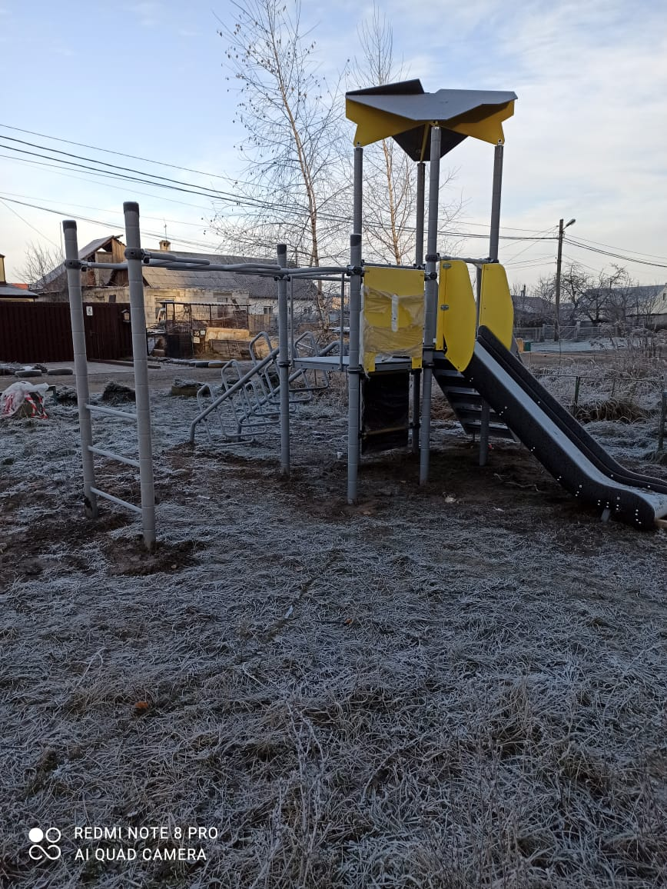 | ул. Шаумяна, 35 "Мой двор" | ТОС "Шаумяна"
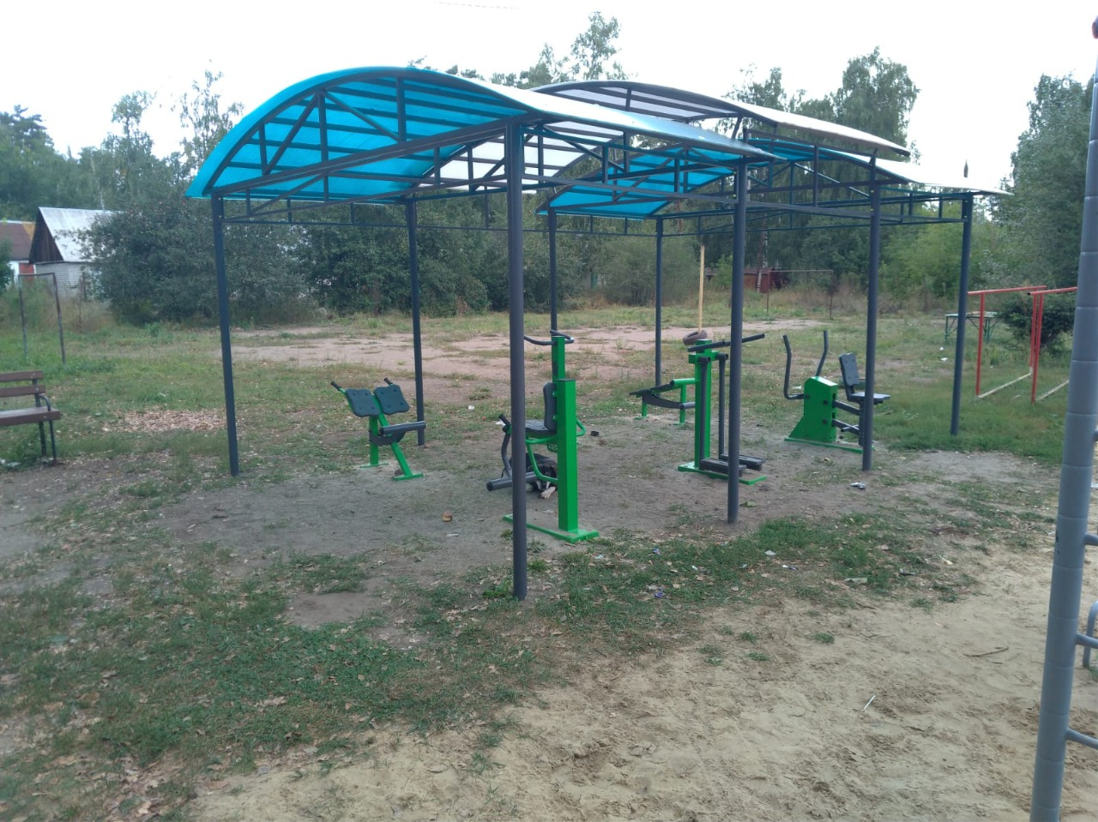 | ул. Центральная, 8, 9 "Мой двор" | ТОС "Центральная"
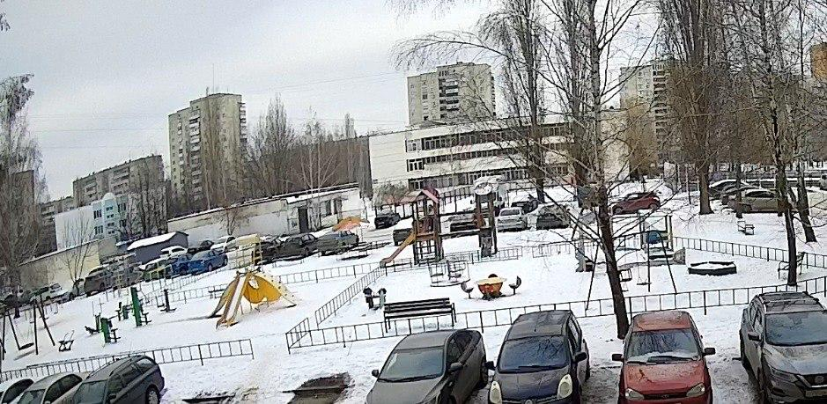 | ул. Катукова, д. 20 | ТОС "Катукова 20"
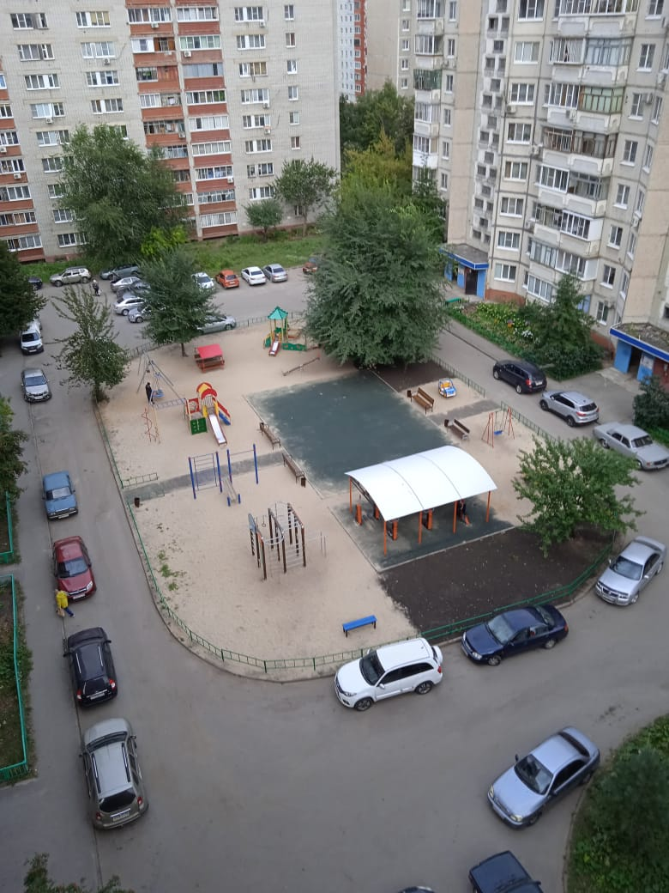 | пр. Строителей, д. 6, 6/1 | ТОС "Строитель"
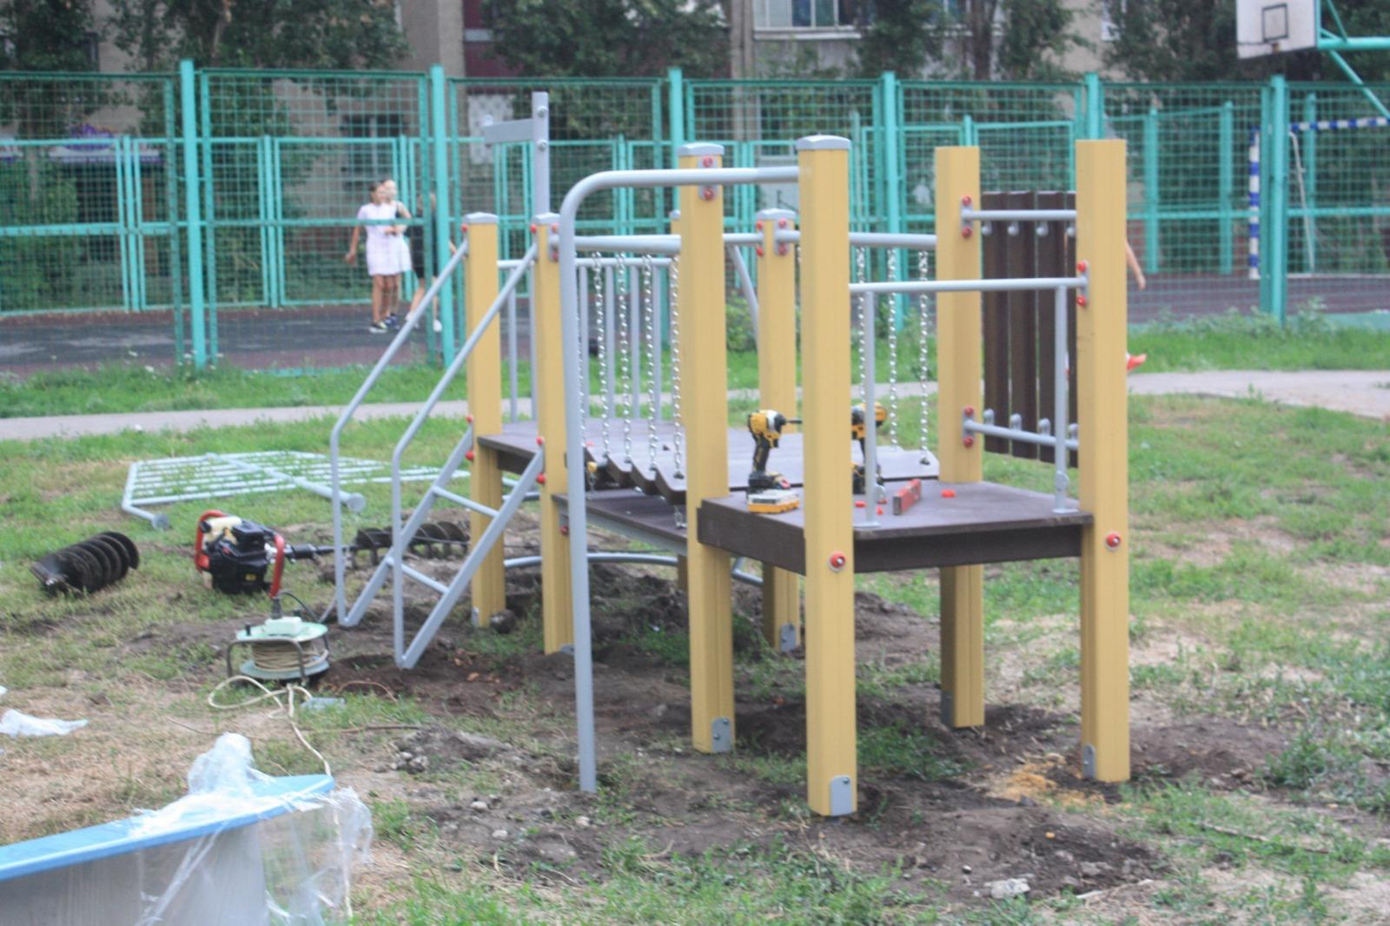 | ул. Неделина, д. 11, 13 | ТОС "Уютный двор"
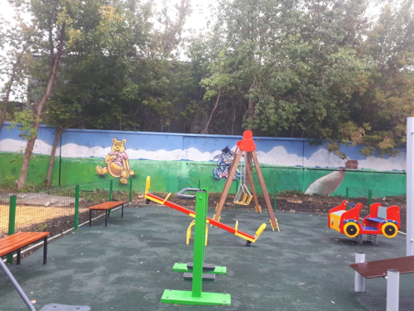 | ул. Баумана, д. 317А | ТОС "Баумана,319"

